【TOTO】システムバス・ユニットバス 注文再開
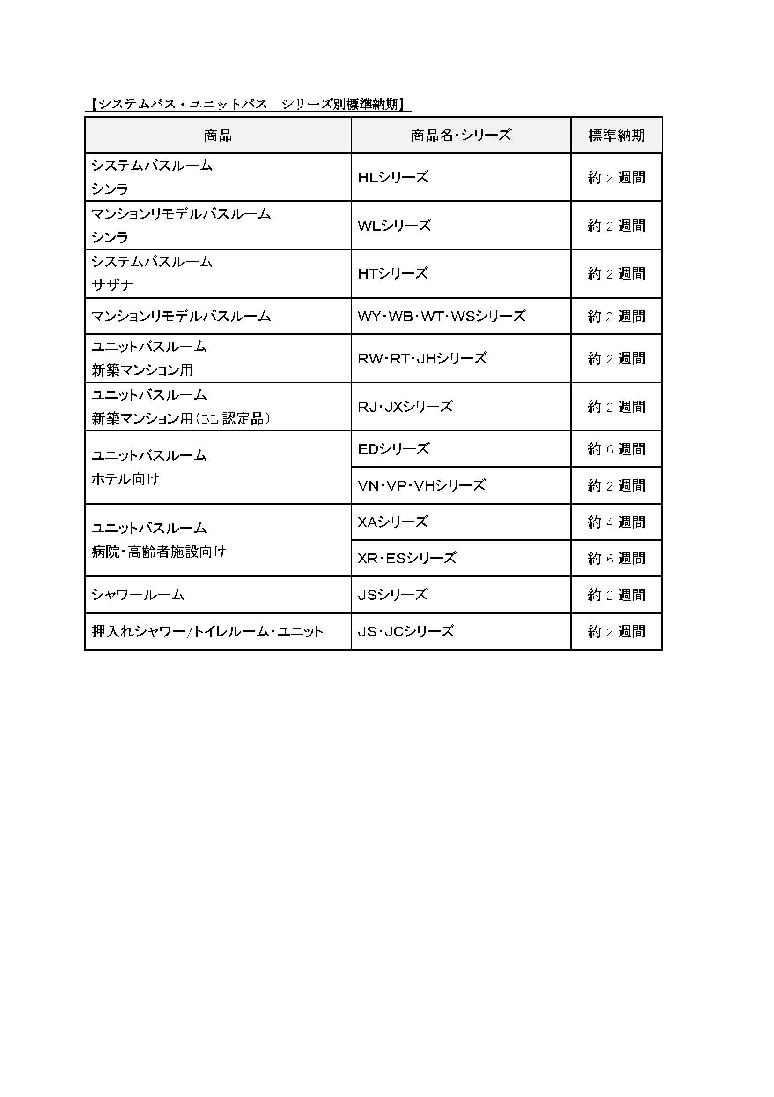

１．システムバス・ユニットバスのTETRA システム注文入力開始日時について
■6 月9 日（火）9:00～
※6 月10 日（水）以降は、通常の稼働時間よりご注文入力が可能です。

２．ご注文頂いた現場の納期回答について
■通常通りご注文入力と同時に納期をご確認頂けます。

３．ご注文頂いた現場の納期について
■全シリーズとも標準納期で対応いたします。
※各シリーズ別の標準納期については次ページに掲載しております。
※特定の日付にご注文が集中した場合は、納期のご相談・ご調整をお願いする場合がございます。
※一部納期がかかっている商品がございます。詳細は弊社セールスへご確認をお願いします。

【日本デコラックス】パニート価格改定
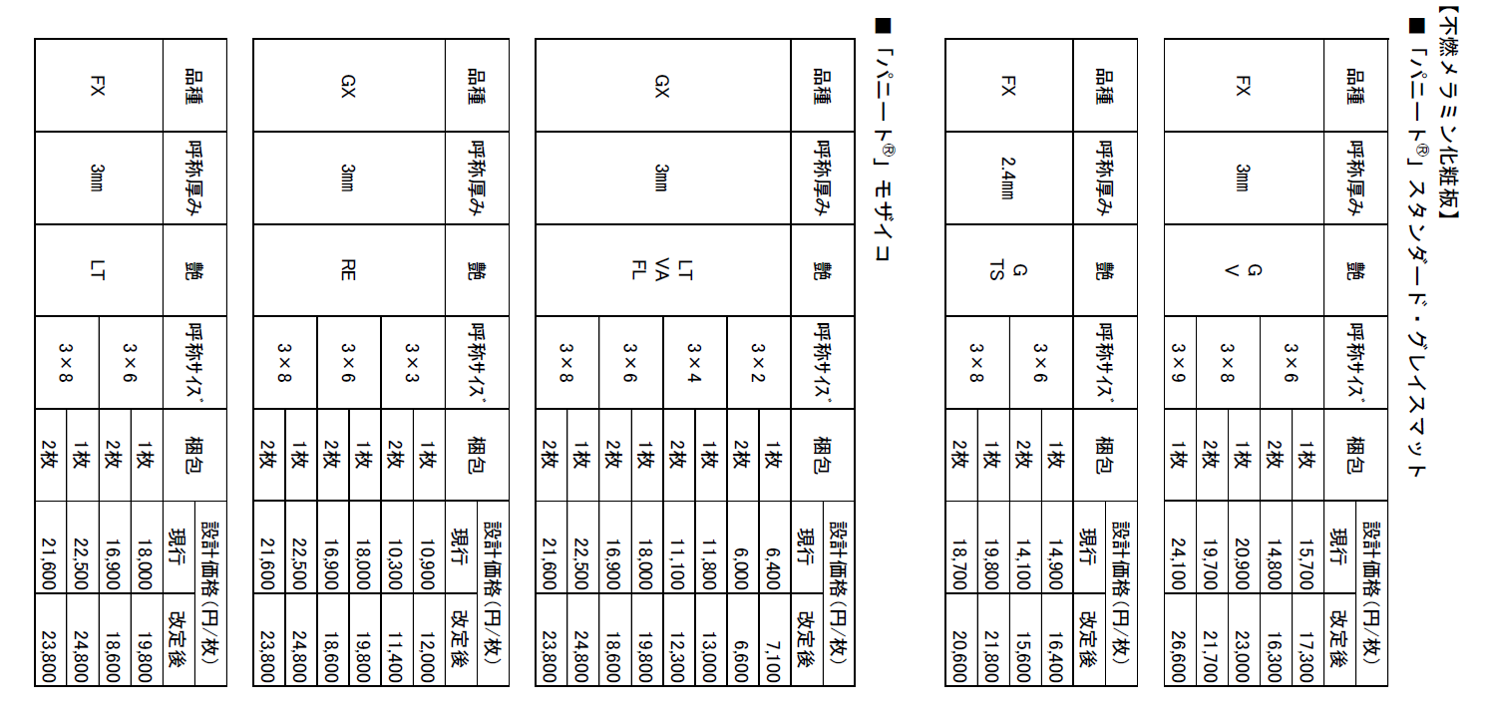

【アイカ工業】注文締切時間前倒し
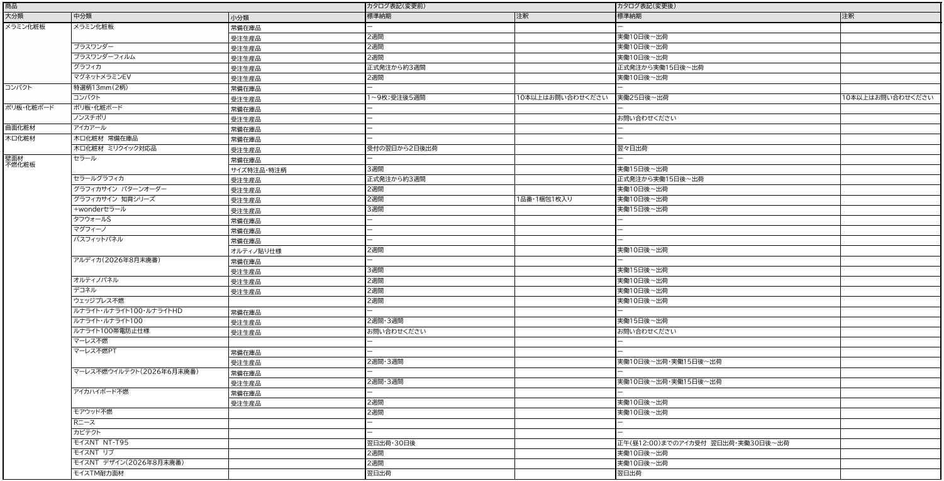

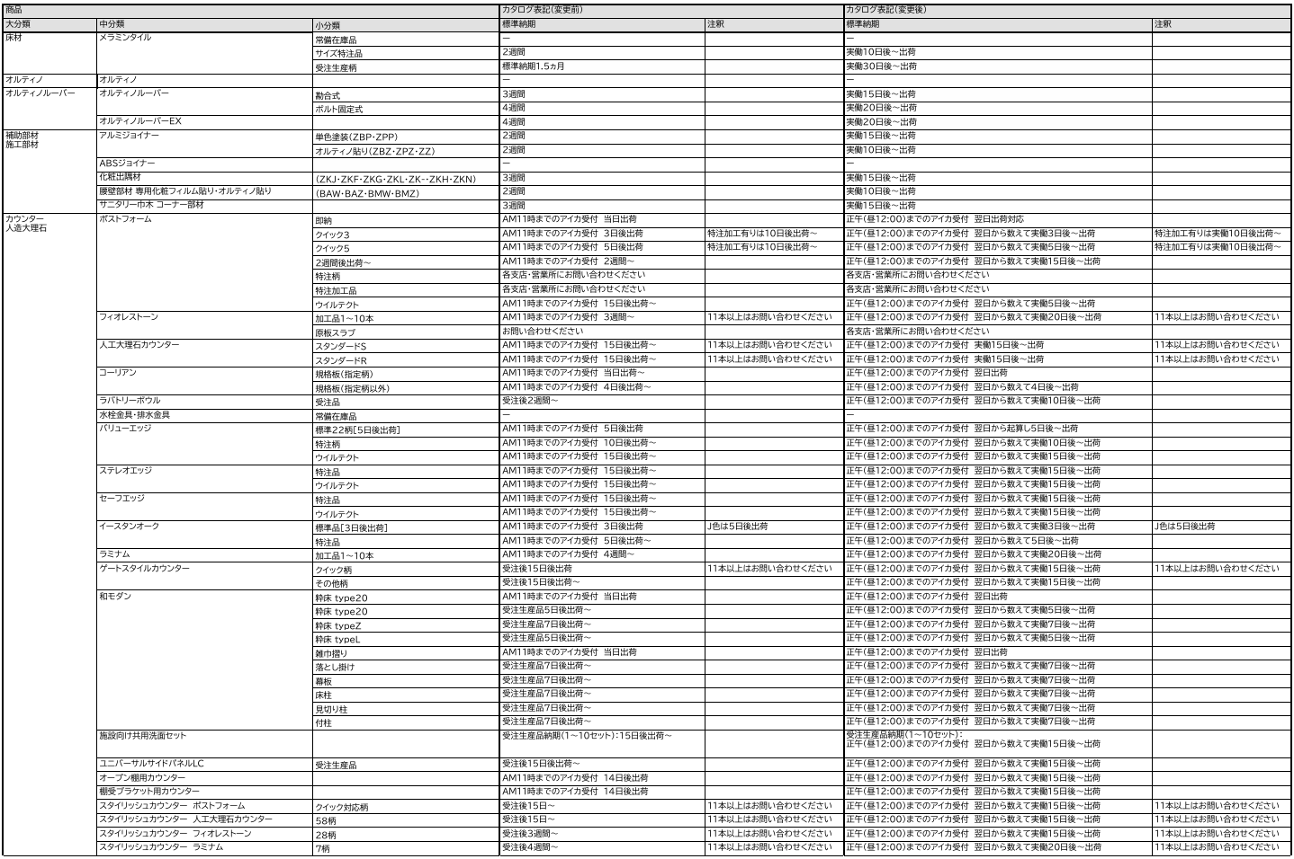

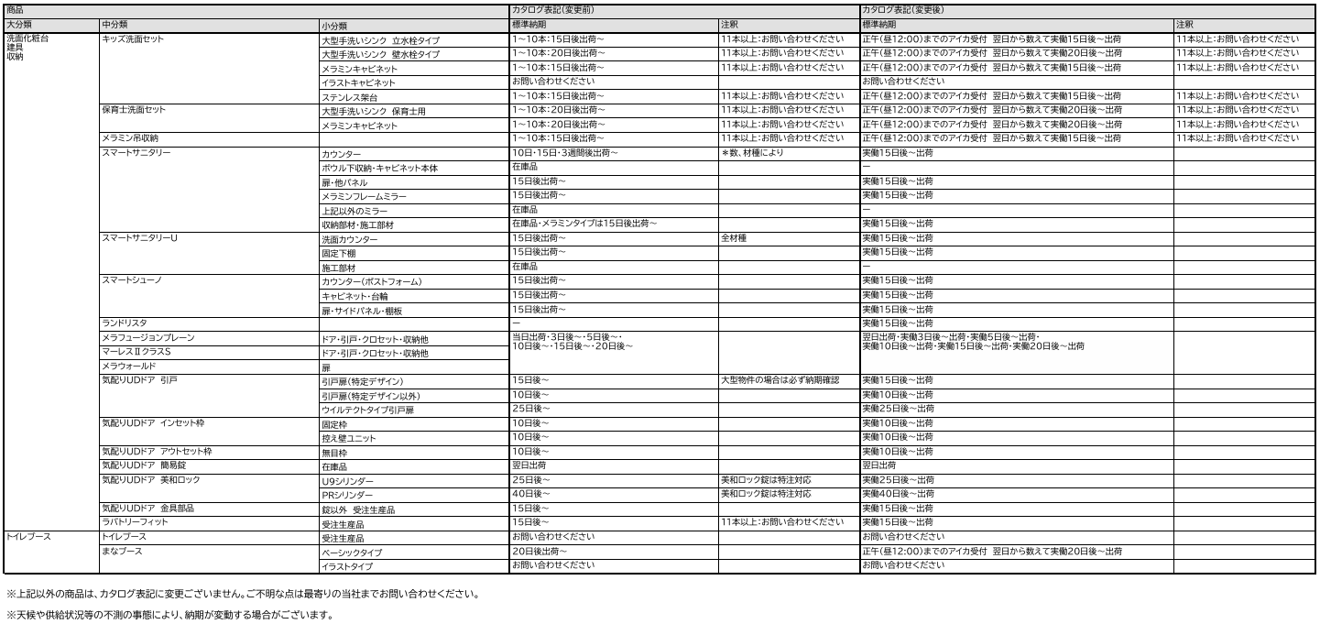

【LIXIL】価格改定対象
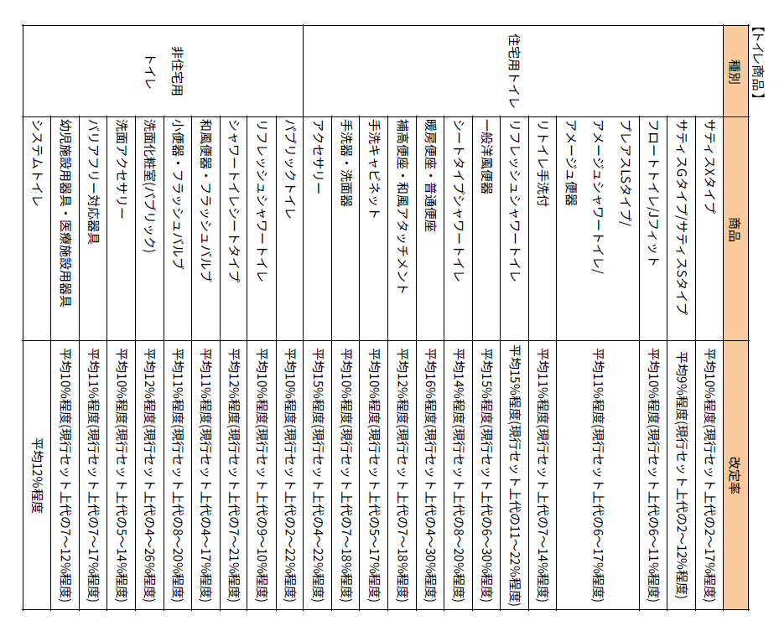
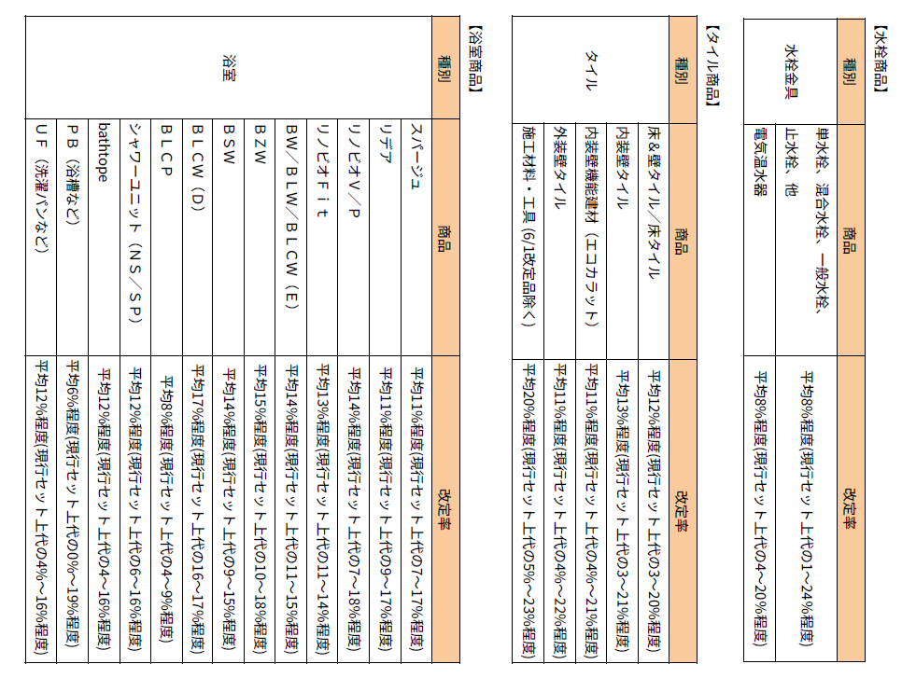

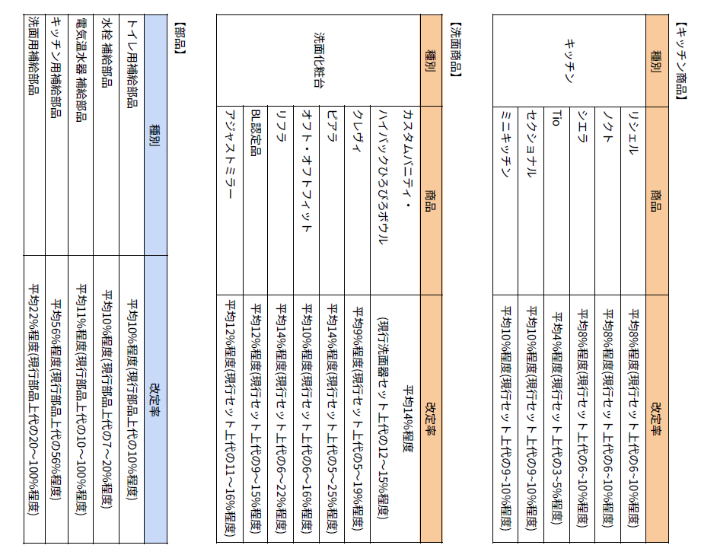
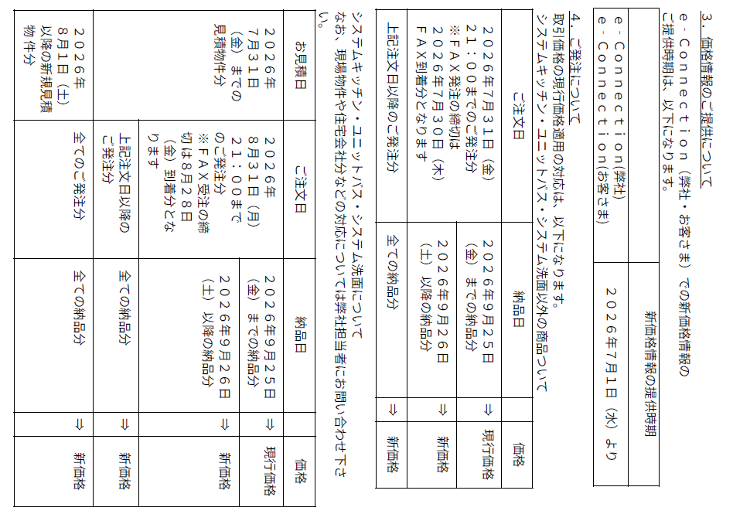

【ワンド株式会社】価格改定一覧
